#3
(231017)
#3_초기상태
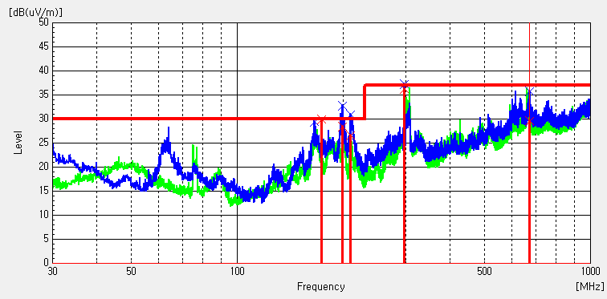

Frequency [MHz] | (P) | Reading QP [dB(uV)] | Factor [dB(1/m)] | Level QP [dB(uV/m)] | Limit QP [dB(uV/m)] | Margin QP [dB] | Height [cm] | Angle [deg] | System
173 | V | 42.7 | -12.7 | 30 | 30 | 0 | 99.9 | 28 | 1
198.198 | V | 40.6 | -12.1 | 28.5 | 30 | 1.5 | 99.9 | 331.9 | 1
209.644 | V | 38.5 | -11.8 | 26.7 | 30 | 3.3 | 99.9 | 20 | 1
296.75 | V | 44.5 | -8.2 | 36.3 | 37 | 0.7 | 99.9 | 350 | 1
671.073 | V | 27.6 | 2.1 | 29.7 | 37 | 7.3 | 192.9 | 320 | 1

(231024)
#3_ VX1 CABLE TAPE 2개 적용

Frequency [MHz] | (P) | Reading QP [dB(uV)] | Factor [dB(1/m)] | Level QP [dB(uV/m)] | Limit QP [dB(uV/m)] | Margin QP [dB] | Height [cm] | Angle [deg] | System
199.75 | V | 36.6 | -12.1 | 24.5 | 30 | 5.5 | 100 | 328.7 | 1
300.048 | V | 40.8 | -7.8 | 33 | 37 | 4 | 100 | 159.9 | 1
661.955 | V | 30.2 | 1.8 | 32 | 37 | 5 | 294.7 | 346.1 | 1

#3_ VX1 CABLE TAPE 2개 적용 + Gasket 동일 + 1POLE STAND 변경 + HDMI 컬러바

Frequency [MHz] | (P) | Reading QP [dB(uV)] | Factor [dB(1/m)] | Level QP [dB(uV/m)] | Limit QP [dB(uV/m)] | Margin QP [dB] | Height [cm] | Angle [deg] | System
665.253 | V | 30.1 | 1.9 | 32 | 37 | 5 | 400.2 | 3.5 | 1

#3_ VX1 CABLE TAPE 2개 적용 + Gasket 동일 + 1POLE STAND 변경 + HDMI H 패턴
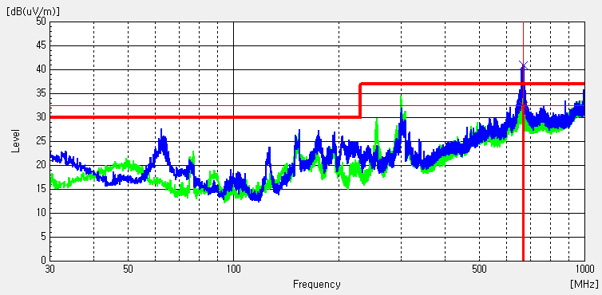

Frequency [MHz] | (P) | Reading QP [dB(uV)] | Factor [dB(1/m)] | Level QP [dB(uV/m)] | Limit QP [dB(uV/m)] | Margin QP [dB] | Height [cm] | Angle [deg] | System
669.909 | V | 30.4 | 2.1 | 32.5 | 37 | 4.5 | 195 | 349 | 1
(231102)
#3_ VX1 CABLE TAPE 2개 적용 + Gasket 동일 + 2POLE STAND + ECO PCM + HDMI H 패턴 |  |  |  |  |  |  |  |  |  | #3_ 왼쪽 시방에서 VX1 포선 테이프 위치 이동 |  |  |  |  |  |  |  |  |  | #3_ 왼쪽 시방에서 파워케이블 포선 테이프 추가(테이프 3개)
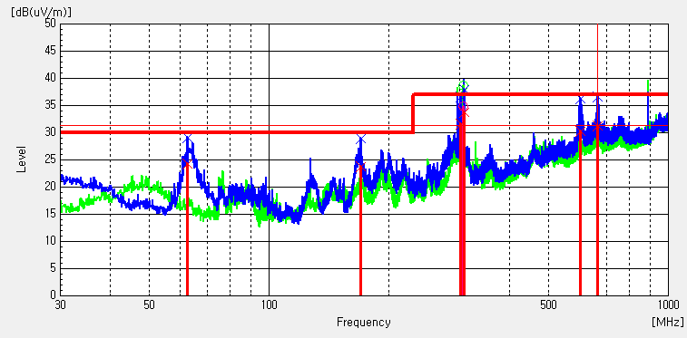
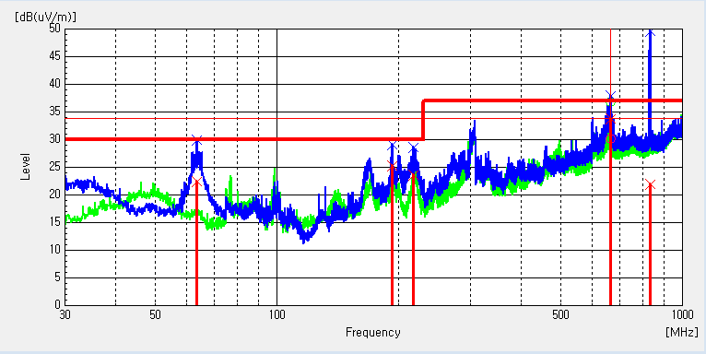
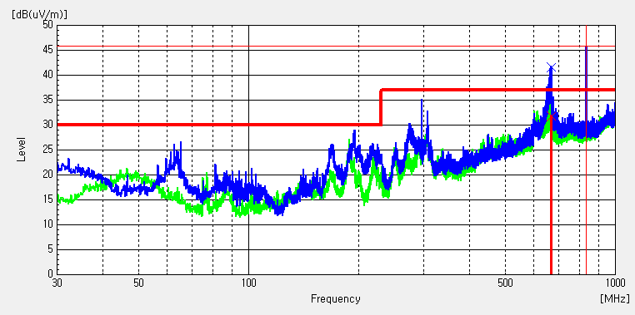

Frequency [MHz] | (P) | Reading QP [dB(uV)] | Factor [dB(1/m)] | Level QP [dB(uV/m)] | Limit QP [dB(uV/m)] | Margin QP [dB] | Height [cm] | Angle [deg] | System | Frequency [MHz] | (P) | Reading QP [dB(uV)] | Factor [dB(1/m)] | Level QP [dB(uV/m)] | Limit QP [dB(uV/m)] | Margin QP [dB] | Height [cm] | Angle [deg] | System | Frequency [MHz] | (P) | Reading QP [dB(uV)] | Factor [dB(1/m)] | Level QP [dB(uV/m)] | Limit QP [dB(uV/m)] | Margin QP [dB] | Height [cm] | Angle [deg] | System
62.495 | V | 40.2 | -15.9 | 24.3 | 30 | 5.7 | 295.2 | 330 | 1 | 63.562 | V | 38.5 | -16 | 22.5 | 30 | 7.5 | 203.4 | 336.9 | 1 | 667.193 | V | 29.8 | 2 | 31.8 | 37 | 5.2 | 194.4 | 355 | 1
169.874 | V | 36.7 | -12.8 | 23.9 | 30 | 6.1 | 99.9 | 330 | 1 | 192.378 | V | 37.7 | -12.3 | 25.4 | 30 | 4.6 | 400 | 158 | 1
301.503 | V | 39.4 | -7.7 | 31.7 | 37 | 5.3 | 99.9 | 163.4 | 1 | 217.307 | V | 35.3 | -11.6 | 23.7 | 30 | 6.3 | 100 | 0 | 1
306.353 | H | 42.4 | -7.5 | 34.9 | 37 | 2.1 | 199.9 | 221.2 | 2 | 664.089 | H | 29.6 | 0.6 | 30.2 | 37 | 6.8 | 99.8 | 320 | 2
308.196 | V | 41.1 | -7.2 | 33.9 | 37 | 3.1 | 99.9 | 171.8 | 1 | 665.447 | V | 31.9 | 1.9 | 33.8 | 37 | 3.2 | 203.4 | 349.6 | 1
601.621 | V | 29.5 | 0.8 | 30.3 | 37 | 6.7 | 295.2 | 353.4 | 1 | 834.033 | V | 18.5 | 3.5 | 22 | 37 | 15 | 400 | 262.7 | 1
664.574 | V | 29.4 | 1.9 | 31.3 | 37 | 5.7 | 195 | 353 | 1

(231114)
#3 VX1 테이프 2개+ ECO PCM +메인보드 HDMI 포트 가스켓 + HDMI 컬러바 |  |  |  |  |  |  |  |  |  | #3 왼쪽 시방에서 포선 가운데 포선테이프를 왼쪽 대각선으로 이동, 오른쪽 테이프에 5핀케이블 같이 고정 + 카메라 연결 |  |  |  |  |  |  |  |  |  | #3 왼쪽 시방에서 포선 가운데 포선테이프 이동 + 카메라 연결
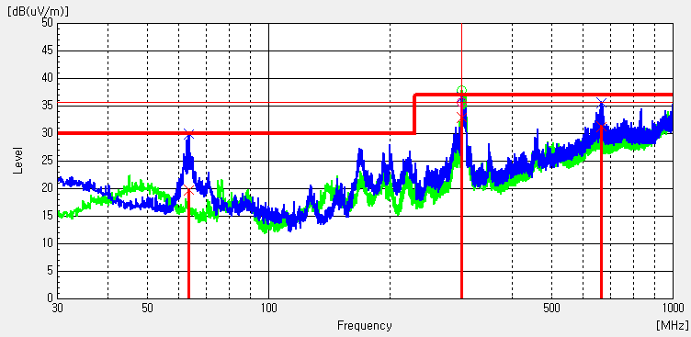
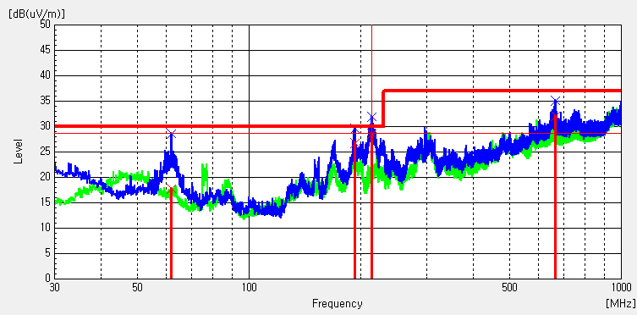
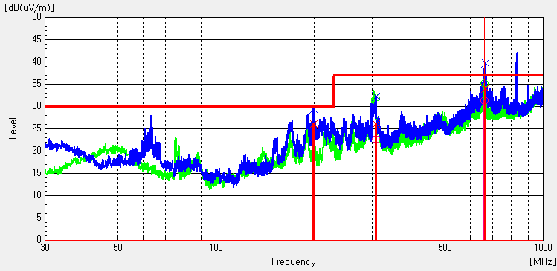

Frequency [MHz] | (P) | Reading QP [dB(uV)] | Factor [dB(1/m)] | Level QP [dB(uV/m)] | Limit QP [dB(uV/m)] | Margin QP [dB] | Height [cm] | Angle [deg] | System | Frequency [MHz] | (P) | Reading QP [dB(uV)] | Factor [dB(1/m)] | Level QP [dB(uV/m)] | Limit QP [dB(uV/m)] | Margin QP [dB] | Height [cm] | Angle [deg] | System | Frequency [MHz] | (P) | Reading QP [dB(uV)] | Factor [dB(1/m)] | Level QP [dB(uV/m)] | Limit QP [dB(uV/m)] | Margin QP [dB] | Height [cm] | Angle [deg] | System
63.465 | V | 35.8 | -16 | 19.8 | 30 | 10.2 | 195.8 | 165 | 1 | 61.719 | V | 33.7 | -15.8 | 17.9 | 30 | 12.1 | 195 | 158 | 1 | 198.78 | V | 38.3 | -12.1 | 26.2 | 30 | 3.8 | 100 | 334 | 1
300.727 | V | 40.8 | -7.8 | 33 | 37 | 4 | 100.1 | 214 | 1 | 192.281 | V | 39.2 | -12.3 | 26.9 | 30 | 3.1 | 400.1 | 148 | 1 | 307.42 | V | 33.4 | -7.2 | 26.2 | 37 | 10.8 | 100 | 285 | 1
300.727 | H | 43.2 | -7.5 | 35.7 | 37 | 1.3 | 199.9 | 236 | 2 | 213.524 | V | 40.4 | -11.7 | 28.7 | 30 | 1.3 | 359 | 1 | 1 | 307.42 | H | 30.2 | -7.5 | 22.7 | 37 | 14.3 | 99.9 | 226 | 2
666.514 | V | 29.4 | 2 | 31.4 | 37 | 5.6 | 195.8 | 345 | 1 | 664.38 | V | 30.2 | 1.9 | 32.1 | 37 | 4.9 | 195 | 347 | 1 | 665.35 | V | 32.3 | 1.9 | 34.2 | 37 | 2.8 | 400 | 15 | 1
 |  |  |  |  |  |  |  |  |  |  |  |  |  |  |  |  |  |  |  | 662.634 | H | 30.7 | 0.6 | 31.3 | 37 | 5.7 | 99.9 | 267 | 2
#3 VX1 테이프 위치 변경 +메인보드 HDMI 포트 가스켓 + 메인보드 아래 가스켓 + HDMI 컬러바
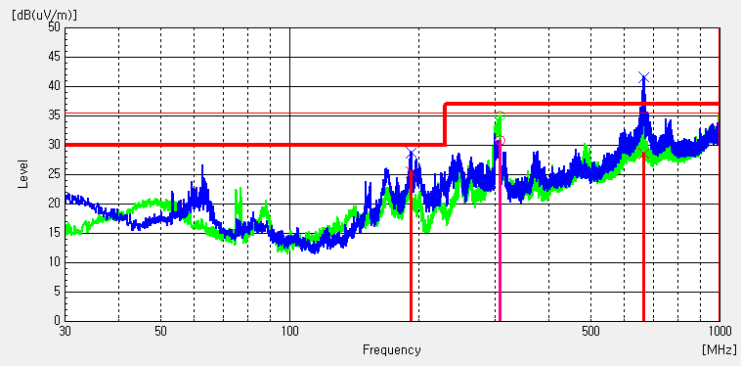

Frequency [MHz] | (P) | Reading QP [dB(uV)] | Factor [dB(1/m)] | Level QP [dB(uV/m)] | Limit QP [dB(uV/m)] | Margin QP [dB] | Height [cm] | Angle [deg] | System
190.923 | V | 37.8 | -12.3 | 25.5 | 30 | 4.5 | 400.2 | 145 | 1
307.42 | H | 38.3 | -7.5 | 30.8 | 37 | 6.2 | 200 | 227 | 2
663.41 | V | 26.8 | 1.8 | 28.6 | 37 | 8.4 | 400.2 | 17 | 1

#4
(231017)
#4_초기상태 |  |  |  |  |  |  |  |  |  | #4_C/Shield L 스크류 조립 불량에 의한 휨량 과다, C/S 휨 보정
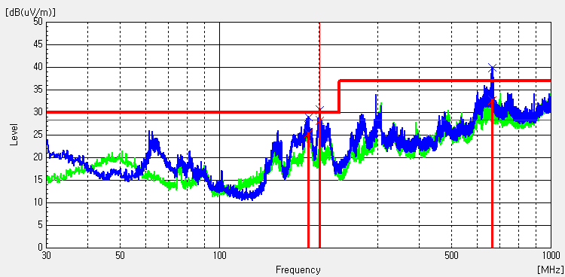
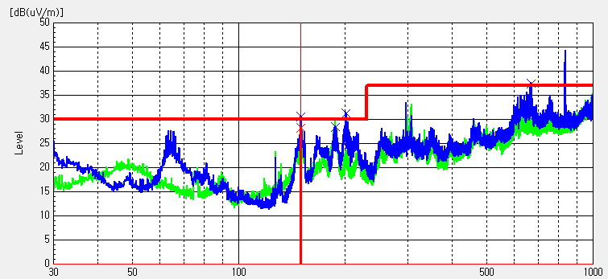

Frequency [MHz] | (P) | Reading QP [dB(uV)] | Factor [dB(1/m)] | Level QP [dB(uV/m)] | Limit QP [dB(uV/m)] | Margin QP [dB] | Height [cm] | Angle [deg] | System | Frequency [MHz] | (P) | Reading QP [dB(uV)] | Factor [dB(1/m)] | Level QP [dB(uV/m)] | Limit QP [dB(uV/m)] | Margin QP [dB] | Height [cm] | Angle [deg] | System
185.491 | V | 38 | -12.5 | 25.5 | 30 | 4.5 | 99.9 | 33 | 1 | 149.504 | V | ----- | -13.7 | ----- | ----- | ----- | 100.1 | 315 | 1
201.011 | V | 40.4 | -12.1 | 28.3 | 30 | 1.7 | 99.9 | 320 | 1 | 187.334 | V | ----- | -12.4 | ----- | ----- | ----- | 100.1 | 319.9 | 1
665.932 | V | 31 | 1.9 | 32.9 | 37 | 4.1 | 400 | 320 | 1 | 200.914 | V | 42 | -13.7 | 28.3 | 30 | 1.7 | 100.1 | 315 | 1
 |  |  |  |  |  |  |  |  |  | 669.327 | V | ----- | 2.1 | ----- | ----- | ----- | 196 | 318 | 1
(231024)
#4 Vx1케이블 교체+DTV 컬러바 |  |  |  |  |  |  |  |  |  | #4 Vx1케이블 교체+포선테입 위치변경, 테이프 1개 추가+HDMI 컬러바 |  |  |  |  |  |  |  |  |  | #4 Vx1케이블 교체+포선테입 위치변경, 테이프 1개 추가+DTV 컬러바
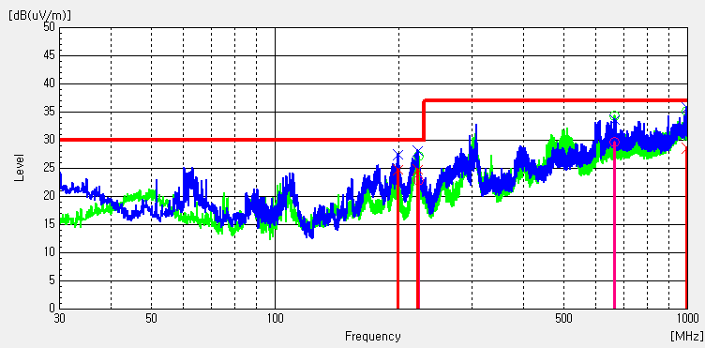
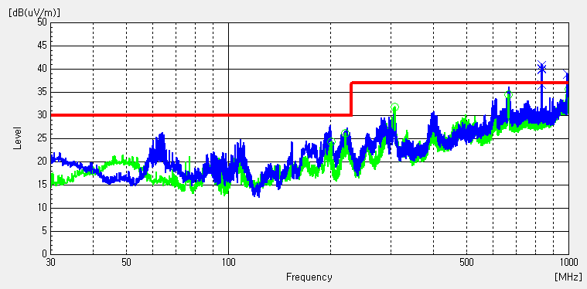

Frequency [MHz] | (P) | Reading [dB(uV)] | Factor [dB(1/m)] | Level PK [dB(uV/m)] | Limit QP [dB(uV/m)] | Margin QP [dB] | Height [cm] | Angle [deg] | System | Frequency [MHz] | (P) | Reading QP [dB(uV)] | Factor [dB(1/m)] | Level QP [dB(uV/m)] | Limit QP [dB(uV/m)] | Margin QP [dB] | Height [cm] | Angle [deg] | System
153.481 | V | 43 | -13.5 | 29.5 | 30 | 0.5 | 99.9 | 165.4 | 1 | 198.877 | V | 36.9 | -12.1 | 24.8 | 30 | 5.2 | 99.9 | 316.9 | 1
189.08 | V | 44.3 | -12.4 | 31.9 | 30 | -1.9 | 99.9 | 139 | 1 | 220.993 | V | 36.3 | -11.5 | 24.8 | 30 | 5.2 | 99.9 | 168.7 | 1
 |  |  |  |  |  |  |  |  |  | 222.157 | H | 35.4 | -12.5 | 22.9 | 30 | 7.1 | 300 | 270.4 | 2
 |  |  |  |  |  |  |  |  |  | 666.223 | H | 29 | 0.7 | 29.7 | 37 | 7.3 | 99.8 | 246.3 | 2
 |  |  |  |  |  |  |  |  |  | 997.09 | V | 22 | 6.6 | 28.6 | 37 | 8.4 | 295.9 | 355.7 | 1
(231102)
#4 VX1 테이프 2개+ ECO PCM +HDMI 컬러바 |  |  |  |  |  |  |  |  |  | #4 왼쪽 시방에서 VX1 포선 테이프 떨어진거 재부착 |  |  |  |  |  |  |  |  |  | #4 왼쪽 시방에서 VX1 포선 테이프 위치 이동
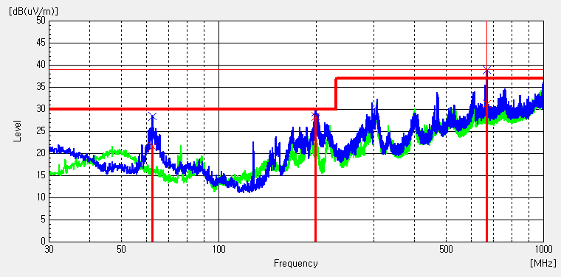
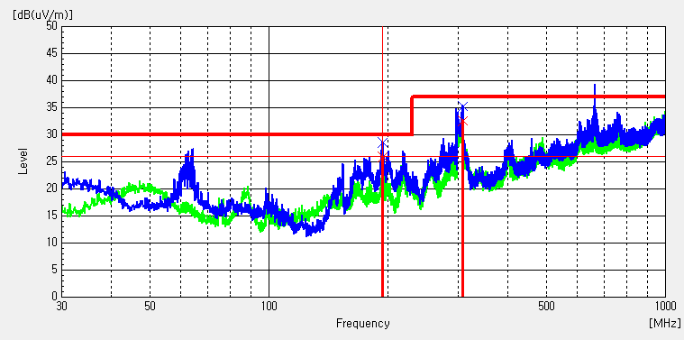
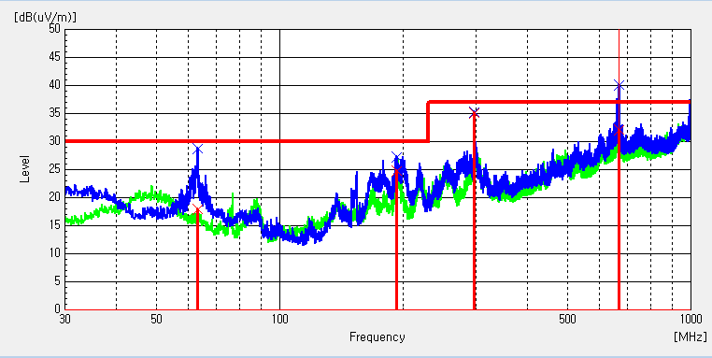

Frequency [MHz] | (P) | Reading QP [dB(uV)] | Factor [dB(1/m)] | Level QP [dB(uV/m)] | Limit QP [dB(uV/m)] | Margin QP [dB] | Height [cm] | Angle [deg] | System | Frequency [MHz] | (P) | Reading QP [dB(uV)] | Factor [dB(1/m)] | Level QP [dB(uV/m)] | Limit QP [dB(uV/m)] | Margin QP [dB] | Height [cm] | Angle [deg] | System | Frequency [MHz] | (P) | Reading QP [dB(uV)] | Factor [dB(1/m)] | Level QP [dB(uV/m)] | Limit QP [dB(uV/m)] | Margin QP [dB] | Height [cm] | Angle [deg] | System
62.495 | V | 37.5 | -15.9 | 21.6 | 30 | 8.4 | 296.1 | 346.7 | 1 | 193.833 | V | 38.3 | -12.3 | 26 | 30 | 4 | 100 | 349 | 1 | 63.174 | V | 34 | -16 | 18 | 30 | 12 | 295.6 | 335.5 | 1
198.392 | V | 40.6 | -12.1 | 28.5 | 30 | 1.5 | 100 | 325 | 1 | 307.42 | V | 39.8 | -7.2 | 32.6 | 37 | 4.4 | 100 | 125 | 1 | 192.378 | V | 37.1 | -12.3 | 24.8 | 30 | 5.2 | 400 | 148.6 | 1
669.521 | V | 29.2 | 2.1 | 31.3 | 37 | 5.7 | 195.4 | 347 | 1 |  |  |  |  |  |  |  |  |  |  | 297.041 | V | 43.3 | -8.1 | 35.2 | 37 | 1.8 | 100.1 | 325.7 | 1
 |  |  |  |  |  |  |  |  |  |  |  |  |  |  |  |  |  |  |  | 669.327 | V | 30.1 | 2.1 | 32.2 | 37 | 4.8 | 196.6 | 340 | 1
(231114)
#4 VX1 테이프 2개+ ECO PCM +메인보드 HDMI 포트 가스켓 + HDMI 컬러바
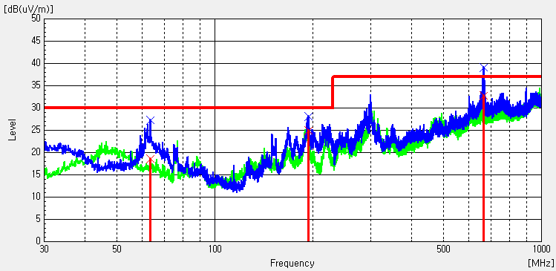

Frequency [MHz] | (P) | Reading QP [dB(uV)] | Factor [dB(1/m)] | Level QP [dB(uV/m)] | Limit QP [dB(uV/m)] | Margin QP [dB] | Height [cm] | Angle [deg] | System
63.271 | V | 34.7 | -16 | 18.7 | 30 | 11.3 | 196.4 | 170.5 | 1
193.542 | V | 37.3 | -12.3 | 25 | 30 | 5 | 100 | 347 | 1
664.671 | V | 30.9 | 1.9 | 32.8 | 37 | 4.2 | 196.4 | 343 | 1

